mapa
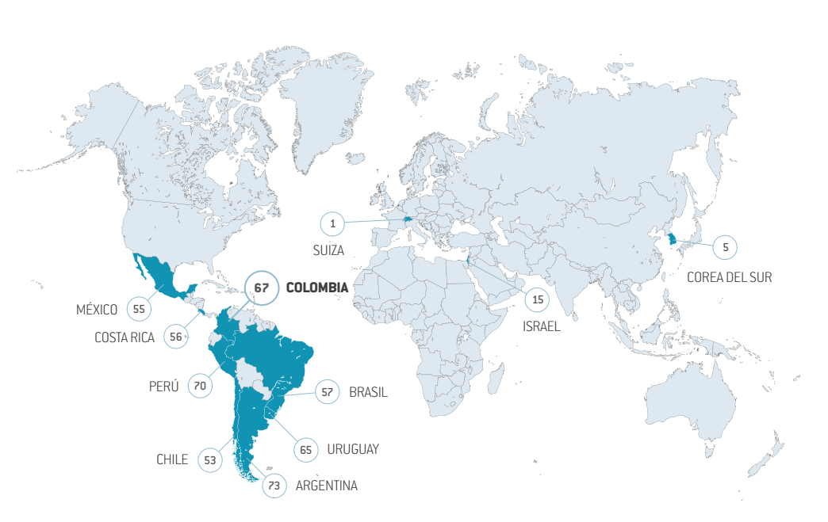
Informe Nacional de Competividad 2021-2022
Capítulo: Ciencia, tecnología e innovación
Mapa de portada

Índice Global de Innovación. Puesto entre 132 países.
Fuente: Organización Mundial de Propiedad Intelectual-OMPI (2021).
https://www.globalinnovationindex.org/analysis-indicator
Nota: NA

País | Puesto
Suiza | 1
Corea del Sur | 5
Israel | 15
Chile | 53
México | 55
Costa Rica | 56
Brasil | 57
Uruguay | 65
Colombia | 67
Perú | 70
Argentina | 73

1
Informe Nacional de Competividad 2021-2022
Capítulo: Ciencia, tecnología e innovación
Gráfica 1
Participación de los investigadores por sector de empleo (%). Colombia y países de referencia, 2018.
Fuente: OCDE (2021c) y RICYT (2021). Cálculos: CPC.

Sector | Empresas | Org. priv. sin fines de lucro | Gobierno | Educación superior
Promedio OCDE | 48.1 | 1.2 | 10.0 | 38.2
Argentina | 10.7 | 0.6 | 49.7 | 39.0
México | 40.8 | 1.6 | 15.8 | 41.9
Chile | 27.5 | 8.3 | 14.3 | 50.0
América Latina y el Caribe | 24.9 | 1.1 | 11.0 | 63.1
Costa Rica | 0.0 | 1.6 | 28.6 | 69.7
Brasil | 26.1 | 0.7 | 3.3 | 69.9
Uruguay | 0.7 | 3.4 | 14.6 | 81.4
Colombia | 2.5 | 0.7 | 1.0 | 95.7

2
Informe Nacional de Competividad 2021-2022
Capítulo: Ciencia, tecnología e innovación
Gráfica 2

IDIC, índice de insumos e índice de resultados por departamento, 2020.
Fuente: DNP y OCyT (2021).
https://www.dnp.gov.co/programas/desarrollo-empresarial/Competitividad/Paginas/Indice-Departamental-de-Innovacion-para-Colombia.aspx
Nota: NA

Departamento | Insumos | Resultados | Puntaje IDIC 2020
Bogotá y Cundinamarca | 71.1 | 75.8 | 73.4
Antioquia | 73.5 | 62.4 | 67.9
Valle del Cauca | 58.4 | 45.3 | 51.9
Atlántico | 58.8 | 41.4 | 50.1
Risaralda | 51.3 | 45.1 | 48.2
Santander | 57.2 | 37.7 | 47.4
Caldas | 56.0 | 32.6 | 44.3
Quindío | 48.0 | 32.1 | 40.0
Bolívar | 49.3 | 27.3 | 38.3
Boyacá | 48.0 | 19.2 | 33.6
Tolima | 42.6 | 17.6 | 30.1
Norte de Santander | 37.0 | 23.1 | 30.1
Cauca | 37.5 | 21.2 | 29.4
San Andrés y Providencia | 32.1 | 25.1 | 28.6
Magdalena | 34.7 | 21.0 | 27.8
Huila | 37.2 | 17.2 | 27.2
Meta | 39.0 | 11.5 | 25.2
Nariño | 34.2 | 15.4 | 24.8
Casanare | 38.9 | 8.9 | 23.9
Sucre | 34.9 | 10.1 | 22.5
Córdoba | 33.6 | 8.7 | 21.1
Cesar | 33.5 | 8.5 | 21.0
Caquetá | 29.5 | 8.0 | 18.8
Putumayo | 27.0 | 9.1 | 18.1
Amazonas | 25.1 | 10.6 | 17.9
Arauca | 27.6 | 7.3 | 17.5
Guaviare | 25.2 | 9.6 | 17.4
La Guajira | 26.0 | 3.9 | 15.0
Guainía | 24.5 | 4.3 | 14.4
Chocó | 23.8 | 4.4 | 14.1
Vichada | 20.8 | 5.9 | 13.4
 | 50.3 | 69.9 | 60.1

3
Informe Nacional de Competividad 2021-2022
Capítulo: Ciencia, tecnología e innovación
Gráfica 3

 | Colombia (OCyT*) | Promedio OCDE | Promedio América Latina y el Caribe | Colombia (OCDE)
2010 | 0.19 | 2.25 | 0.65 | 0.19
2011 | 0.20 | 2.28 | 0.63 | 0.20
2012 | 0.22 | 2.28 | 0.62 | 0.22
2013 | 0.26 | 2.30 | 0.65 | 0.26
2014 | 0.30 | 2.32 | 0.68 | 0.30
2015 | 0.37 | 2.31 | 0.69 | 0.32
2016 | 0.27 | 2.31 | 0.64 | 0.30
2017 | 0.26 | 2.35 | 0.58 | 0.26
2018 | 0.31 | 2.42 | 0.58 | 0.29
2019 | 0.32 | 2.47 | 0.56 | 0.28
2020 | 0.29
Inversión en I+D (% del PIB). Colombia, 2010-2020.
*Serie revisada por el OCyT y preliminar a la publicación del Informe de indicadores de ciencia y tecnología.
Fuente: OCDE (2021c), OCyT (2021) y RICYT (2021).

 | Colombia (OCyT*) | Colombia (OCDE) | Promedio OCDE | Promedio América Latina y el Caribe
2010 | 0.19 | 0.19 | 2.25 | 0.65
2011 | 0.20 | 0.20 | 2.28 | 0.63
2012 | 0.22 | 0.22 | 2.28 | 0.62
2013 | 0.26 | 0.26 | 2.30 | 0.65
2014 | 0.30 | 0.30 | 2.32 | 0.68
2015 | 0.37 | 0.32 | 2.31 | 0.69
2016 | 0.27 | 0.30 | 2.31 | 0.64
2017 | 0.26 | 0.26 | 2.35 | 0.58
2018 | 0.31 | 0.29 | 2.42 | 0.58
2019 | 0.32 | 0.28 | 2.47 | 0.56
2020 | 0.29

4
Informe Nacional de Competividad 2021-2022
Capítulo: Ciencia, tecnología e innovación
Gráfica 4

Promedio de inversión en ACTI respecto al total de la inversión por sector administrativo (%). Colombia, 2014-2019.
Fuente: DNP (2021d).

Sector | ACTI
Ciencia, Tecnología e Innovación | 92.7
Información Estadística | 42.1
Comercio, Industria y Turismo | 10.7
Minas y Energía | 6.3
Rama Judicial | 5.2
TIC | 4.2
Trabajo | 3.5
Defensa y Policía | 3.10
Inteligencia | 3.0
Agricultura y Desarrollo Rural | 2.5
Salud y Protección Social | 2.1
Planeación | 1.5
Cultura | 1.48
Ambente y Desarrollo Sostenible | 1.44
Fiscalía | 1.2
Justicia y del Derecho | 1.2
Empleo público | 0.6
Hacienda | 0.5
Educación | 0.39
Organismos de Control | 0.3
Presidencia | 0.3
Congreso | 0.26
Transporte | 0.2
Inclusión Social y Reconciliación | 0.0
Vivienda, Ciudad y Territorio | 0.0
Deporte y Recreación | 0.00
Interior | 0.0
JEP | 0.0
Registraduría | 0.0
Relaciones Exteriores | 0.0

Sector | ACTI
Ciencia, Tecnología e Innovación | 92.66
Información Estadística | 42.06
Comercio, Industria y Turismo | 10.74
Minas y Energía | 6.33
Rama Judicial | 5.18
TIC | 4.23
Trabajo | 3.53
Defensa y Policía | 3.10
Inteligencia | 2.96
Agricultura y Desarrollo Rural | 2.50
Salud y Protección Social | 2.15
Planeación | 1.50
Cultura | 1.48
Ambente y Desarrollo Sostenible | 1.44
Fiscalía | 1.25
Justicia y del Derecho | 1.21
Empleo público | 0.58
Hacienda | 0.52
Educación | 0.39
Organismos de Control | 0.28
Presidencia | 0.26
Congreso | 0.26
Transporte | 0.23
Inclusión Social y Reconciliación | 0.04
Vivienda, Ciudad y Territorio | 0.00
Deporte y Recreación | 0.00
Interior | 0.00
JEP | 0.00
Registraduría | 0.00
Relaciones Exteriores | 0.00

5
Informe Nacional de Competividad 2021-2022
Capítulo: Ciencia, tecnología e innovación
Gráfica 5

Estudiantes graduados con doctorado (% de la población total). Colombia y países de referencia, 2019.
Nota: Los datos de Costa Rica son para el año 2018.
Fuente: Red IndicES (2021) y RICYT (2021). Cálculos: CPC.

País | Graduados PhD/Población total
Brasil | 0.012
México | 0.009
América Latina | 0.007
Chile | 0.005
Argentina | 0.004
Uruguay | 0.003
Colombia | 0.002
Costa Rica* | 0.002

6
Informe Nacional de Competividad 2021-2022
Capítulo: Ciencia, tecnología e innovación
Gráfica 6

Gasto bruto en investigación y desarrollo (I+D) como porcentaje del PIB (puntaje normalizado en el IDIC), 2016 y 2020.
Fuente: DNP y OCyT (2021).

 | 2016 | 2020 | Diferencia
Amazonas | 100.00 | 100.0 | 0.00
Antioquia | 48.12 | 100.0 | 51.9
Santander | 52.91 | 88.5 | 35.6
Bogotá y Cundinamarca | 28.75 | 46.8 | 18.1
Valle del Cauca | 22.43 | 42.3 | 19.9
Caquetá | 23.32 | 40.7 | 17.4
Caldas | 29.53 | 37.6 | 8.1
Magdalena | 18.46 | 32.0 | 13.5
Boyacá | 5.55 | 26.3 | 20.8
Córdoba | 20.11 | 25.3 | 5.2
Sucre | 4.47 | 23.8 | 19.3
Guaviare | 86.93 | 22.5 | -64.4
Nariño | 16.41 | 17.9 | 1.5
Atlántico | 15.41 | 16.3 | 0.8
Bolívar | 6.99 | 15.7 | 8.7
Vichada | 12.11 | 15.6 | 3.5
Cauca | 14.23 | 15.2 | 1.0
Guainía | 31.34 | 12.2 | -19.1
Tolima | 11.24 | 12.0 | 0.8
Archipiélago de San Andrés, Providencia y Santa Catalina | 0.00 | 11.6 | 11.6
Meta | 22.41 | 10.6 | -11.8
Cesar | 5.20 | 8.5 | 3.3
Norte de Santander | 2.31 | 7.6 | 5.3
Quindío | 7.91 | 7.5 | -0.4
Risaralda | 13.91 | 7.3 | -6.6
La Guajira | 24.45 | 5.3 | -19.1
Huila | 5.93 | 3.2 | -2.8
Chocó | 19.07 | 2.4 | -16.6
Casanare | 0.90 | 0.2 | -0.7
Arauca | 0.53 | 0.0 | -0.5
Putumayo | 4.66 | 0.0 | -4.7

